Sheet1
화면 ID | SS_SC_010-01 | 화면명 | 메인화면 | 화면 ID | SS_SC_010-01 | 화면명 | 개발자추천 | 화면 ID | SS_SC_010-01 | 화면명 | 알림창 | 화면 ID | SS_SC_010-01 | 화면명 | 사진확인창 | 화면 ID | SS_PR_010-01 | 화면명 | 결과 | 화면 ID | SS_SC_010-01 | 화면명 | 맞춤추천 | 화면 ID | SS_SC_010-01 | 화면명 | 여행지확인창
관련 유스케이스 ID | SS_UCD_010-01 |  |  | 관련 유스케이스 ID | SS_UCD_010-01 |  |  | 관련 유스케이스 ID | SS_UCD_010-01 |  |  | 관련 유스케이스 ID | SS_UCD_010-01 |  |  | 관련 유스케이스 ID | SS_UCD_010-01 |  |  | 관련 유스케이스 ID | SS_UCD_010-01 |  |  | 관련 유스케이스 ID | SS_UCD_010-01
관련 시퀀스도 ID | SS_SD_010-01 |  |  | 관련 시퀀스도 ID | SS_SD_010-01 |  |  | 관련 시퀀스도 ID | SS_SD_010-01 |  |  | 관련 시퀀스도 ID | SS_SD_010-01 |  |  | 관련 시퀀스도 ID | SS_SD_010-01 |  |  | 관련 시퀀스도 ID | SS_SD_010-01 |  |  | 관련 시퀀스도 ID | SS_SD_010-01
화면유형 | 버튼 | 메뉴경로 |  | 화면유형 | 버튼 | 메뉴경로 | 메인화면/ 여행지 추천 | 화면유형 | 버튼 | 메뉴경로 | 메인화면/ 스마트렌즈 | 화면유형 | 버튼 | 메뉴경로 | 메인화면/ 스마트렌즈/ 카메라로 사진 찍기 | 화면유형 | 버튼 | 메뉴경로 | 메인화면/ 스마트렌즈 | 화면유형 | 버튼 | 메뉴경로 | 메인화면/ 맞춤추천 | 화면유형 | 버튼 | 메뉴경로 | 메인화면/ 맞춤추천/ 사진 선택
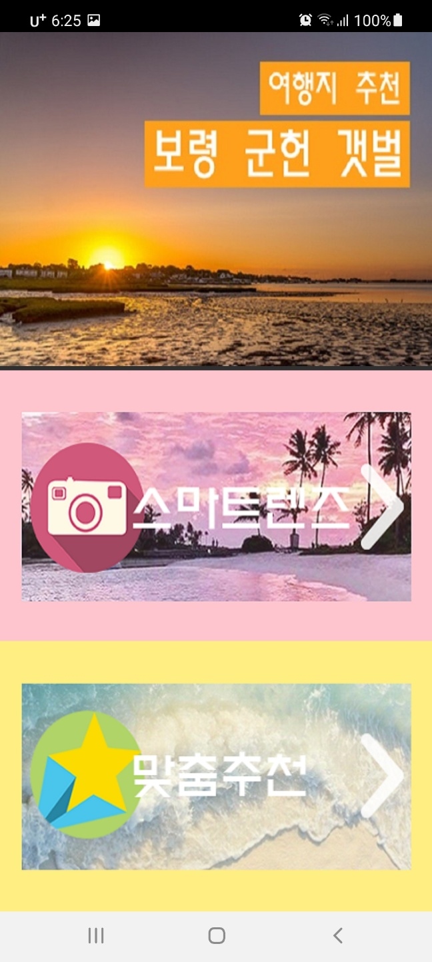
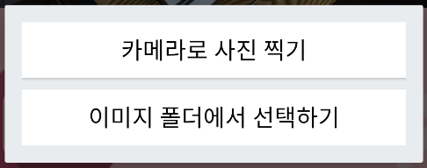
화면개요 | 여행지를 찾을 방법을 선택하는 화면 |  |  | 화면개요 | 개발자가 추천하는 여행지를 보여주는 화면 |  |  | 화면개요 | 분석할 사진을 카메라와 앨범 중 어느 곳에서 가져올지 선택하는 알림창 |  |  | 화면개요 | 찍은 사진을 확인하는 알림창 |  |  | 화면개요 | 이용자의 사진과 유사한 여행지를 보여주는 화면 |  |  | 화면개요 | 이용자에게 맞는 여행지를 추천하는 화면 |  |  | 화면개요 | 이용자가 선택한 여행지를 자세히 확인할 수 있는 화면
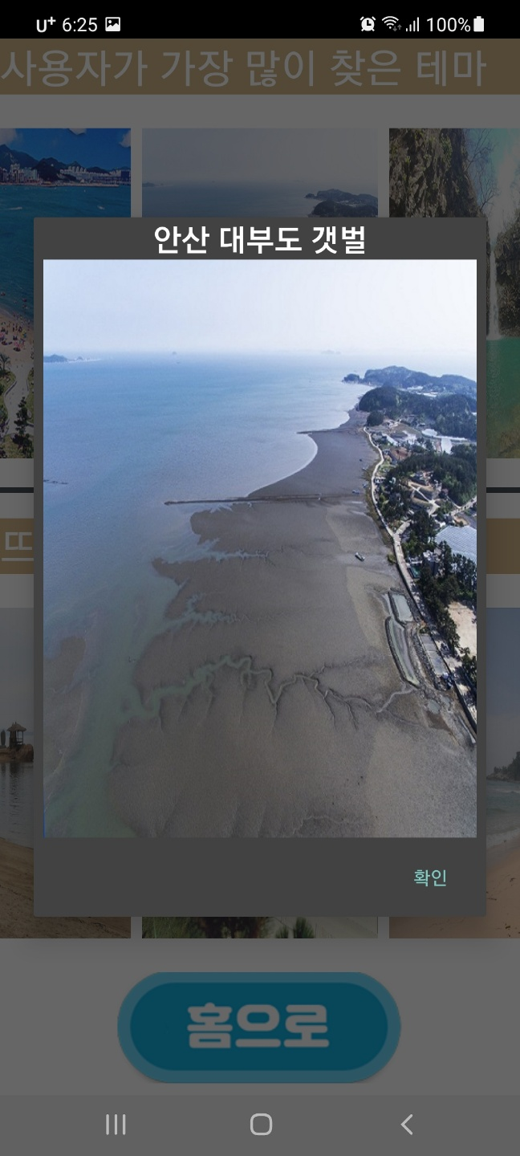
 |  |  |  | 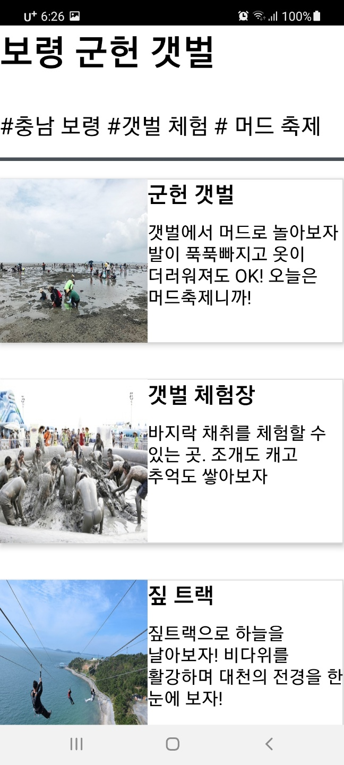 |  |  |  |  |  |  |  | 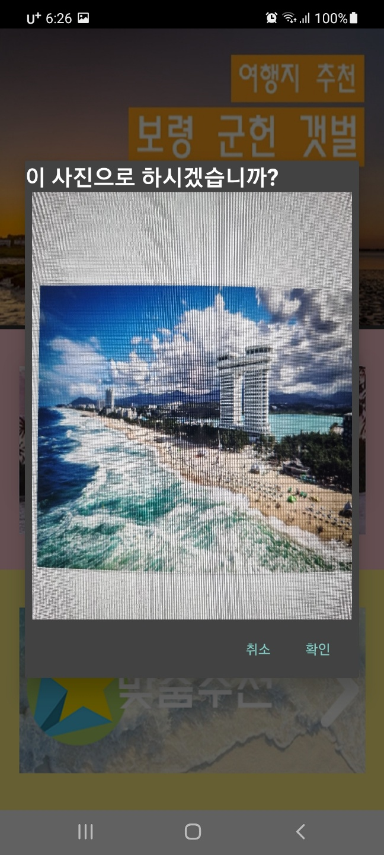 |  |  |  | 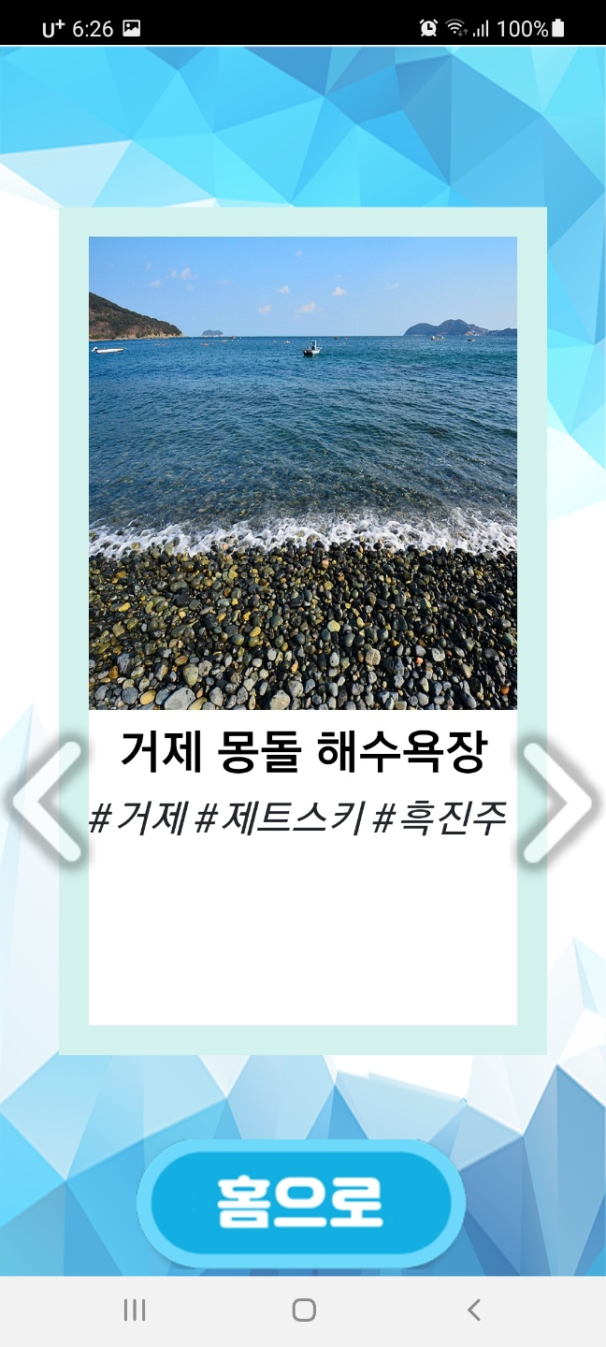 |  |  |  | 